상품제안서
뉴콜크 명함카드지갑 | 상품코드: F16034

 |  |  |  |  |  |  | 02-412-0044 | www.easy1.co.kr
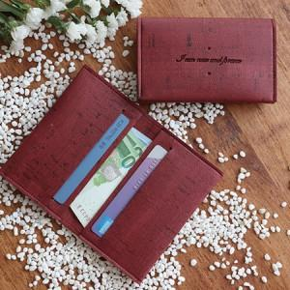

【상세/제작정보】 | <p><span style="font-size: 12pt;"><b>* 동판비- 70000원 별도</b></span></p><p><span style="font-size: 12pt;"><b>* 배송비- 한박스 120개 / 6500원</b></span></p>

【인쇄/포장옵션】 | 불박 / 포장지포장

【공급단가】 | 수량 | 100~ | 300~ | 500~ | 1,000~ | 2,000~
*VAT별도 | 단가 | 3,840원 | 3,770원 | 3,680원 | 3,610원 | 3,520원

【상품 URL】 | http://www.easy1.co.kr/src/goods_detail.php?gdno=16034

